참고
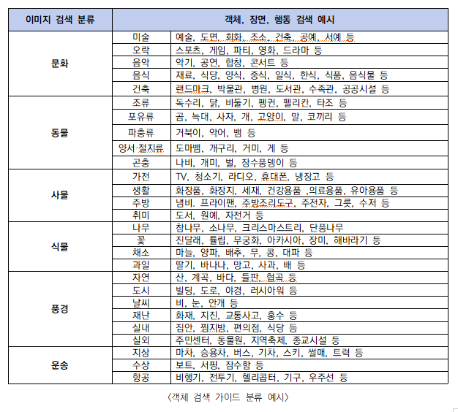
1 | 데이터 수집은 제시된 '검색 키워드'를 따라서 검색한다. | 검색 사이트 | https://commons.wikimedia.org/wiki/%EB%8C%80%EB%AC%B8?uselang=ko
2 | 오브젝트가 많이 있는 이미지를 위주로 수집한다.
3 | 메인 객체를 바운딩 박스가 된다는 것을 고려한다.
4 | 메인 객체는 1개, 서브 객체는 2개가 들어가므로 이미지 선정 시 주의한다.
5 | 장면은 메인객체와 서브객체를 조합하여 지정한다
6 | 행동은 이미지에서 추론하여 정의한다.
7 | 메인객체, 서브객체, 행동, 장면이 모두 같더라도 이미지가 다르면 다른 데이터로 취급한다.
8 | 이미지의 크기는 1280*720 이상로 지정한다.
9 | 이미지의 색상은 흑백, 칼라 상관없으며 그림, 그래픽, 실사 상관없이 수집 가능하다.
10 | 메인객체, 장면, 서브객체 등은 '한글'로 기입한다.
11 | 캡션은 이미지를 보고 생각나는 날 것의 문장으로 정의한다.
12 | 자유설명은 이미지의 행동, 서브객체, 메인객체, 장면의 키워드를 추론하여 기입한다.

